베스티
SF 카드포켓 젤리 (SF CARD POCKET JELLY)
업체명 |  |  | 주소
연락처 |  |  | 발송방법 | 퀵 |  | 택배 |  | 화물

NO |  | 모델 | 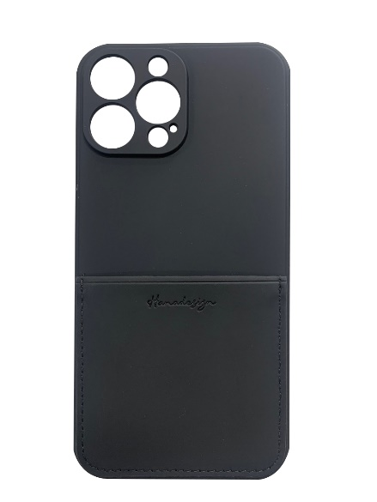 | 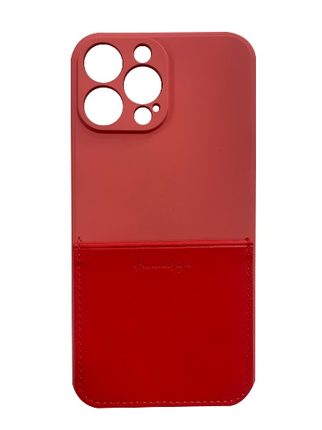 | 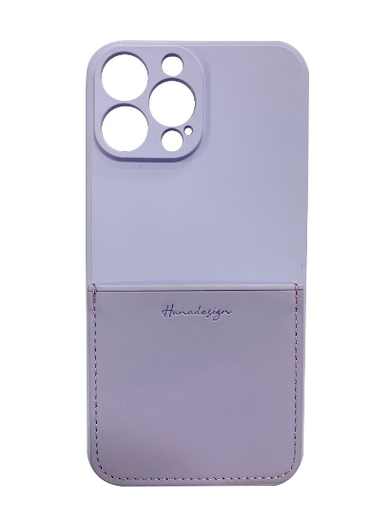 | 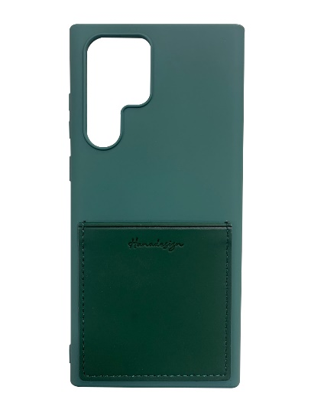 |  |  |  | \
 |  |  | 블랙 | 레드 | 라벤더 | 카키 |  |  | 합계
1 | 삼성 | G991 (갤럭시S21) | 100 | 100 | 100 | 100
2 |  | G996 (갤럭시S21+) | 100 | 100 | 100 | 100
3 |  | G998 (갤럭시S21 Ultra) | 100 | 100 | 100 | 100
4 |  | S901 (갤럭시S22) | 400 | 300 | 300 | 300
5 |  | S906 (갤럭시S22 Plus) | 400 | 300 | 300 | 300
6 |  | S908 (갤럭시S22 Ultra) | 500 | 400 | 400 | 400
7 |  | A125 (갤럭시 A12) | 100 | 100 | 100 | 100
8 |  | A226 /E426(갤럭시 버디/와이드5) | 100 | 100 | 100 | 100
9 |  | A325 (갤럭시A32) | 100 | 100 | 100 | 100
10 |  | A326 (갤럭시 점프 A32 5G) | 100 | 100 | 100 | 100
11 |  | A426 (갤럭시A42 5G) | 100 | 100 | 100 | 100
12 |  | A526 /A528 (갤럭시A52/A52S) | 100 | 100 | 100 | 100
13 |  | A826 (갤럭시 퀀텀2) | 100 | 100 | 100 | 100
14 |  | N981 (노트20) | 200 | 200 | 200 | 200
15 |  | N986 (노트20U) | 200 | 200 | 200 | 200
16 |  | G525 (갤럭시 XCOVER5) | 200 | 200 | 200 | 200
17 |  | A536 | 400 | 400 | 300 | 300
18 |  | A235 | 400 | 400 | 300 | 300
19 |  | IPHONE 7/8/SE2/SE3 | 400 | 300 | 300 | 300
20 |  | IPHONE 12 MINI | 100 | 100 | 100 | 100
21 |  | IPHONE 12 / 12 PRO | 100 | 100 | 100 | 100
22 |  | IPHONE 12 PRO MAX | 100 | 100 | 100 | 100
23 |  | IPHONE 13 MINI | 400 | 300 | 300 | 300
24 |  | IPHONE 13 | 400 | 300 | 300 | 300
25 |  | IPHONE 13 PRO | 400 | 300 | 300 | 300
26 |  | IPHONE 13 PRO MAX | 400 | 300 | 300 | 300
27
28
29 |  |  | 5700 | 4900 | 4700 | 4700 | 0 | 0
30
31
32 |  |  |  |  | 20000
33
34
35
36
37
38
39
40

